Si anidados
En un depósito se encuentran almacenados distintos productos. En la tabla que |  |  |  |  |  |  | PROMEDIO | PROMEDIOA | PROMEDIO.SI.CONJUNTO
se encuentra debajo se detallan los códigos de identificación y otras características mas. |  |  |  |  | CONTAR |  | MIN | MINA | MIN.SI.CONJUNTO
 |  |  |  |  | CONTARA |  | MAX | MAXA | MAX.SI.CONJUNTO
Código | Cantidad | Precio Unit. | Inflamabilidad | Precaución | CONTAR.SI
Los textos valen 0 para todas las funciones estadísticas.
Y se tratan con la versión A de las funciones
a1 | 12,568 | 0.23 | A |  | CONTAR.SI.CONJUNTO |  | Entrevistado | Nº cigarrillos
a2 | 2,356 | 0.25 | B |  | CONTAR.BLANCO |  | 1 | 5
a3 | 4,588 | 0.36 | A |  |  |  | 2 | 12
b1 | 9,522 | 0.14 | C |  | SUMA |  | 3 | no fuma
b2 | 12,544 | 0.18 | A |  | SUMAR.SI |  | 4 | 0
b3 | 1,020 | 0.6 | C |  | SUMAR.SI.CONJUNTO |  | 5 | 4
c1 | 15,402 | 0.27 | A
c2 | 6,598 | 0.78 | B |  |  |  | Promedio solo
c3 | 8,787 | 1.02 | B |  |  |  | Promedio con A

1. ¿Cuántos tipos de productos pertenecen a la categoría A de inflamabilidad ?
2. Hallar la suma de la cantidad de productos con un precio unitario menor a 0,5
3. Agregar una columna denominada Precaución en donde figuren los textos:
 | "Máxima precaución" para categ. A
 | "Precaución moderada" para el resto.

Alumno | Condición 1 | Condición 2 | Condición 3 | Valor condición
a | x | x
b
c | x | x
d |  |  | x
e |  |  | x
f | x
g | x |  | x

1. Agregar una columna llamada Valor condición en donde figure:
 | 10, si posee dos o mas condiciones cualquiera.
 | 9, si posee al menos una condición.
 | 8, si no posee ninguna.

En un depósito se encuentran almacenados distintos productos. En la tabla que
se encuentra debajo se detallan los códigos de identificación y otras características mas.

Código | Cantidad | Precio Unit. | Categoría Inflamable | Precaución
a1 | 12,568 | 0.23 | A
a2 | 2,356 | 0.25 | B |  | Promedio Precio Unit. | Criterio
a3 | 4,588 | 0.36 | A
b1 | 9,522 | 0.14 | C
b2 | 12,544 | 0.18 | A |  | 1 | 2
b3 | 1,020 | 0.60 | C |  | A | Máxima precaución
c1 | 15,402 | 0.27 | A |  | B | Precaución moderada
c2 | 6,598 | 0.78 | B |  | C | Precaución de rutina
c3 | 8,787 | 1.02 | B

1. Determinar cuántos tipos de productos tienen un Precio Unit. mayor a su promedio
2. Hallar la suma de la cantidad de productos que pertenecen a la categoría A (inflamables)
3. Agregar una columna en donde figuren los textos:
 | "Máxima precaución" para la categoría A
 | "Precaución moderada" para la categoría B
 | "Precaución de rutina" para la categoría C

Y - O - Buscarv
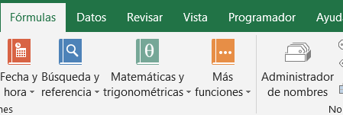
Los dos primeros ejercicios son explicativos

=O(Valor lógico1;Valor lógico2;....)
=Y(Valor lógico1;Valor lógico2;...)

Edad | Altura | Acción
12 | 1.56 | Entrevista
14 | 1.65 | Entrevista
12 | 1.6 | Entrevista
17 | 1.95 | Entrevista
18 | 1.88 | Entrevista
16 | 1.75 | Entrevista
14 | 1.82 | Volley
13 | 1.78 | Entrevista

Condición 1 | Condición 2 | Y | O
x | x | TRUE | TRUE
x |  | FALSE | TRUE
 | x | FALSE | TRUE
 |  | FALSE | FALSE

1 | 2 | 3 | 4 | 5 | 6 | 7 | 8
Nº de socio | Nombre | Edad | Cuotas Pendientes | Antigüedad | Categoría | Deuda | Deuda c/descuento
1255 | Pedro Pou | 11 | 0 | 1 | I
2148 | Luis Sanguineti | 18 | 0 | 5 | J
2365 | Martín Gallo | 23 | 1 | 6 | M
3255 | Jose Piperno | 43 | 5 | 3 | M
3654 | Marcelo Tinelli | 22 | 0 | 1 | M
4578 | Luisa Vehil | 56 | 3 | 20 | M
5967 | Martín Redrado | 11 | 1 | 2 | I
6685 | Rolando Rivas | 20 | 1 | 12 | J

1. Agregar una columna denominada Deuda que busque la Categoría en la tabla deudas y multiplique la Cuota Mensual por las Cuotas Pendientes del Socio:
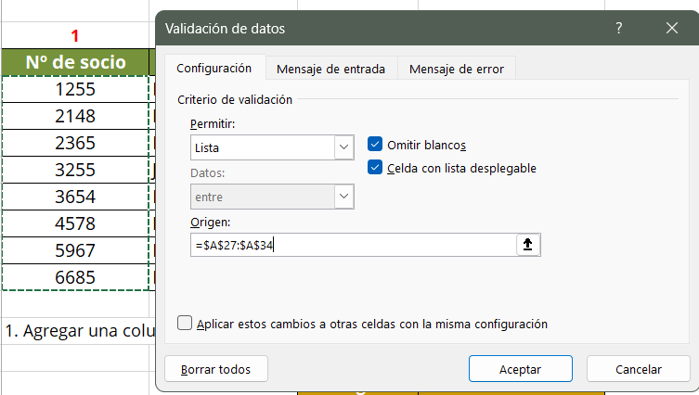
 |  | Categoría | Cuota Mensual
 | Tabla deudas -> | I | 15.00 € |  | consulta -> | Nº Socio
 |  | J | 20.00 € |  |  | Nombre
 |  | M | 27.00 € |  |  | Importe deuda

2. Preparar una consulta que a partir del ingreso del Nº de socio, nos dé como respuesta su nombre y el importe de su deuda (en la tabla de deudas)

3. Suponiendo que a los socios con mas de 10 años de antigüedad se les realiza un 10% de descuento sobre su deuda,
crear una columna Deuda c/descuento que tome en cuenta el descuento del 10%.

País | Deuda externa | PBI/Hab. | %Alfabet. | Código país
Argentina | 155,000 | 5000 | 97
Brasil | 182,000 | 3850 | 85
Chile | 36,000 | 4850 | 94
Uruguay | 21,000 | 4700 | 97
Bolivia | 29,500 | 2850 | 80
Paraguay | 32,000 | 2850 | 80
Perú | 45,000 | 3200 | 85
Ecuador | 56,000 | 3000 | 83
Venezuela | 88,000 | 4500 | 89
Colombia | 100,000 | 3200 | 80

1. Agregar una columna denominada Código País en donde se especifiquen los siguientes códigos:
A: Países que tengan una Deuda externa < 40000 Y cumplan con una de las siguientes condiciones: PBI/Hab > 4000 O %Alfabet. > 90
B: Países con una Deuda externa >= 40000 Y un PBI/Hab > 4500
C: Resto de los países.

Tabla socios2
1 | 2 | 3 | 4
Nombre | Nº de socio | Edad | Antigüedad |  | Con las dos tablas anteriores hacer un Dashboard con el cual ingresando el nombre del socio,
Pedro Pou | 1255 | 11 | 1 |  | se muestre la lista de deportes que practica.
Luis Sanguineti | 2148 | 18 | 5
Martín Gallo | 2365 | 23 | 6 |  |  | Nombre del Socio |  | (usar Datos-Validación de Datos)
Jose Piperno | 3255 | 43 | 3 |  | 1 | Nº de Socio
Marcelo Tinelli | 3654 | 22 | 1 |  | 2 | Futbol
Luisa Vehil | 4578 | 56 | 20 |  | 3 | Tenis
Martín Redrado | 5967 | 11 | 2 |  | 4 | Natación
Rolando Rivas | 6685 | 29 | 12 |  | 5 | Volley
 |  |  |  |  | 6 | Basquet
Tabla actividades
1 | 2 | 3 | 4 | 5 | 6
Nº de Socio | Futbol | Tenis | Natación | Volley | Basquet
1255 | x | x | x
2148 |  | x | x
2365 | x |  |  | x
3255 | x |  | x |  | x
3654 |  | x | x
4578 |  | x |  | x | x
5967 |  |  | x |  | x
6685 | x |  | x

